PMT-RATE
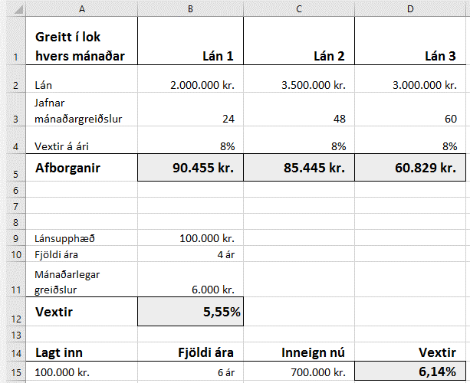
Greitt í lok hvers mánaðar | Lán 1 | Lán 2 | Lán 3
Lán | 2,000,000 kr. | 3,500,000 kr. | 3,000,000 kr.
Jafnar mánaðargreiðslur | 24 | 48 | 60
Vextir á ári | 8% | 8% | 8%
Afborganir

Lánsupphæð | 100,000 kr.
Fjöldi ára | 4 ár
Mánaðarlegar greiðslur | 6,000 kr.
Vextir

Lagt inn | Fjöldi ára | Inneign nú | Vextir
100,000 kr. | 6 ár | 700,000 kr.

Óuppsett dæmi
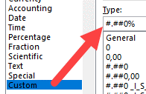
Guðni kaupir bíl á 550.000 kr. en selur hann hálfu ári síðar á 450.000 kr.
Hve mörgum % tapar hann á sölunni?
550,000 kr. | 450,000 kr.

Innkaupsverð á lampa er 25.000 kr. Hann er seldur með 45% álagningu. Á útsölu er hann seldur á 25.500 kr.
Finnið verðið með 40% álagningu?
Hve mörg % var verðlækkunin á útsölunni?
25,000 kr. | 40% | 25,500 kr.
Verð með 40% álagningu
Verðlækkun á útsölu

Tré er 12 m á hæð. Þegar það var sett niður var það 0,8 m hátt
Um hve mörg prósent hefur tréð hækkað?
12 m | 0.8 m
Talnaútlit:

Tilvísun-+GoalSeek
Laun sölumanna á 1. ársfjórðungi 2016 |  |  |  |  | Janúar | Febrúar | Mars
 |  |  |  | Laun fyrir stk. | 500 kr. | 600 kr. | 550 kr.

Seldar einingar | Janúar | Febrúar | Mars | Launagreiðslur | Janúar | Febrúar | Mars
Ólína Atladóttir | 78 stk. | 87 stk. | 65 stk. | Ólína Atladóttir
Katla Þórðardóttir | 97 stk. | 91 stk. | 98 stk. | Katla Þórðardóttir
Sigurður Jónasson | 15 stk. | 24 stk. | 48 stk. | Sigurður Jónasson
Guðrún Pétursdóttir | 9 stk. | 40 stk. | 15 stk. | Guðrún Pétursdóttir

G7 Goal Seek
Hvað þarf Sigurður Jónasson að selja mörg stykki til að fá 19.200 kr. í laun? Ath. útkoman er ekki sýnd hér.

VLOOKUP
Setjið A1:C8 í blokk og gefið heiti eftir efstu línu.
Búið til DropDown-lista í hólfinu E2: Data – Validation – List Source: A2:A8
Setjið VLOOKUP-formúluna í hólfið F2.
Setjið VLOOKUP-formúluna í hólfið G2.
Brauð | Trefjar í 100 g | Vörunúmer |  | Veljið brauðtegund | Trefjar í 100 g | Vörunúmer
Hamborgarabrauð | 2.1 g | 0-364
Hvít samlokubrauð | 2.2 g | 0-634
Skonsur | 0.9 g | 0-521
Ostaslaufur, 4 stk. | 2.5 g | 0-231
Pizzasnúðar, 8 stk. | 2.7 g | 0-241
Jógúrtbrauð | 5.0 g | 0-925
Heilhveitibrauð | 4.0 g | 0-460

Brauðtegundir | Hamborgara- brauð | Hvít samlokubrauð | Skonsur | Ostaslaufur, 4 stk. | Pizzasnúðar, 8 stk. | Jógúrt- brauð | Heilhveiti- brauð
Trefjar í 100 g | 2.1 g | 2.2 g | 0.9 g | 2.5 g | 2.7 g | 5.0 g | 4.0 g
Vörunúmer | 0-364 | 0-634 | 0-521 | 0-231 | 0-241 | 0-925 | 0-460
Setjið A12:H14 í blokk og gefið heiti eftir efstu línu.
Búið til DropDown-lista í hólfinu B16 Source: B12:H12
Setjið HLOOKUP-formúluna í hólfið A17. Veljið Trefjar í 100 g úr lista. Setjið HLOOKUP-formúluna í hólfið A18. Veljið Vörunúmer úr lista.
Veljið brauðtegund
Trefjar í 100 g
Vörunúmer

Arðsemi

Leiðin að aukinni arðsemi af heimsfiskveiðum |  |  |  |  |  | Setjið upp myndritin eins og sýnt er hér fyrir neðan.
Áætlun Alþjóðabankans fyrir árið 2012 og hæsta mögulega arðsemi |  |  |  |  |  | Setjið sjálf formúlur í töfluna fyrir mismuninn og breytingu í %. Setjið annað útlit á tölur sem eru lægri en 0 (Conditional Formatting) og þúsundapunkta á tölur og %-stillingu á F10
 | Mælieining | Áætluð staða 2012 | Hagkvæmasta sjálfbær staða | Mismunur | Breyting í %
Stærð fiskistofna | Milljónir tonna | 214.9 | 578.6
Afli | Milljónir tonna | 79.7 | 89.7
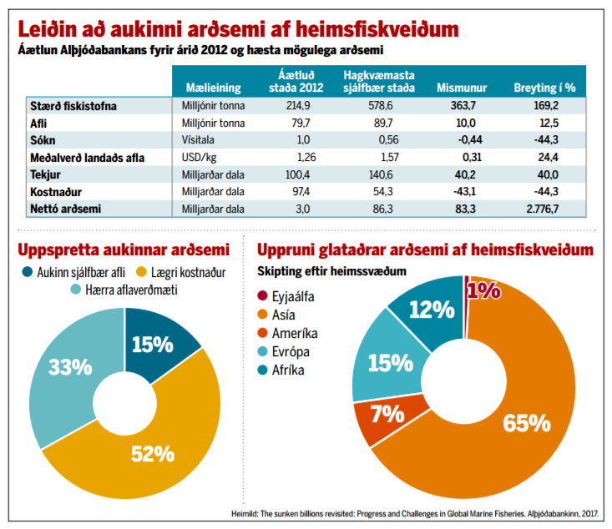
Sókn | Vísitala | 1.0 | 0.56
Meðalverð landaðs afla | USD/kg | 1.26 | 1.57
Tekjur | Milljarðar dala | 100.4 | 140.6
Kostnaður | Milljarðar dala | 97.4 | 54.3
Nettó arðsemi | Milljarðar dala | 3.00 | 86.3

Uppspretta aukinnar arðsemi |  |  | Sýnishorn Fullunnið verkefni
Aukinn sjálfbær afli | 15%
Lægri kostnaður | 52%
Hærra aflaverðmæti | 33%

Uppruni glataðrar arðsemi af heimsfiskveiðum Skipting eftir heimssvæðum
Eyjaálfa | 1%
Asía | 65%
Ameríka | 7%
Evrópa | 15%
Afríka | 12%

Sýnishorn
